新设备第一次登录
这是一个监管方面的需求。
建议API用户用一个固定的MAC地址设定好双重认证信息以后，所有的程序都用这个固定的MAC地址登录，避免再次双重认证发生。
灰色框为回调函数
浅绿色框为用户代码

API
交易前置

 |  | connect to server

OnFrontConnected()
 |  |  | connected回调

调用ReqUserLogin()
 |  |  |  | Login into server

OnRspNeedVerify(bFirstLogin)
 |  |  | 双重认证通知回调

if(bFirstLogin)
调用ReqSetVerifyQA()
 |  |  |  | 设置双重认证密码

OnRspSetVerifyQA()
 |  |  | 双重认证密码设置回调
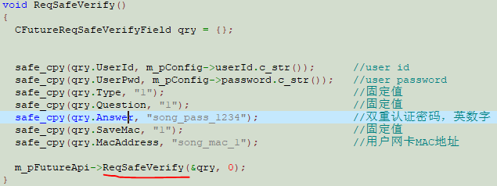

调用ReqSafeVerify()
 |  |  |  | 绑定用户网卡MAC地址

OnRspSafeVerify()
 |  |  | 认证成功或失败回调

 | 用户在该回调函数中退出程序，重新登录

第二次及以后登录
灰色框为回调函数
浅绿色框为用户代码

API
交易前置

 |  | connect to server

OnFrontConnected()
 |  |  | connected回调

调用ReqUserLogin()
 |  |  |  | Login into server

OnRspUserLogin()
 |  |  | 登录成功或失败回调

 | 用户在该回调中开始业务处理，查合约、查资金、下单等

